Analysis Problem
Region | Municipality | Number of households | Total Device | Population > 6 years | Households not have Computer | Number of people without mobile phones | Government to help establish a community ICT learning center | Government to come to help with cheap mobile phone bills | Government to come to help the internet cheap | Internet User | Cannot use internet | Number of people without mobile phones | Cannot use mobile phone | Cannot use internet | Cannot access internet*
Bangkok | In | 2,745,158 | 2770986 | 8,034,836 | 1,596,314 | 437,894 | 141,386 | 713,883 | 1,100,102 | 1,844,100 | 893,278 | 437,894 | 45,154 | 145,250 | 38,782
Central in the municipality | In | 3,147,377 | 1525906 | 8,232,619 | 2,400,864 | 688,705 | 119,944 | 891,070 | 1,308,213 | 2,800,914 | 1,578,620 | 688,705 | 103,164 | 264,194 | 129,633
Central outside the municipality | Outside | 3,364,833 | 1065004 | 9,710,454 | 2,770,294 | 996,942 | 198,007 | 1,047,611 | 1,252,146 | 4,160,125 | 2,518,075 | 996,942 | 188,661 | 390,523 | 224,207
Northern in the municipality | In | 1,429,339 | 708704 | 3,759,883 | 1,047,595 | 450,340 | 92,773 | 434,534 | 609,526 | 1,578,486 | 1,133,080 | 450,340 | 73,290 | 253,719 | 46,785
Northern outside the municipality | Outside | 2,424,995 | 568358 | 7,039,810 | 2,074,723 | 963,016 | 200,826 | 945,131 | 705,214 | 3,884,085 | 2,830,292 | 963,016 | 207,443 | 512,407 | 144,700
Eastern in the municipality | In | 1,701,098 | 663311 | 5,094,985 | 1,347,038 | 589,135 | 111,663 | 565,851 | 557,847 | 2,397,456 | 1,575,533 | 589,135 | 83,423 | 190,842 | 140,546
Eastern outside the municipality | Outside | 3,867,430 | 944434 | 12,328,386 | 3,429,996 | 1,490,695 | 345,686 | 1,584,706 | 1,046,148 | 6,919,285 | 4,637,739 | 1,490,695 | 310,026 | 549,721 | 404,675
Southern in the municipality | In | 985,040 | 404969 | 2,804,067 | 753,437 | 233,890 | 56,009 | 296,137 | 375,267 | 1,003,533 | 509,342 | 233,890 | 22181 | 88,932 | 33,766
Southern outside the municipality | Outside | 1,753,467 | 349539 | 5,545,117 | 1,516,430 | 765,588 | 188,497 | 622,755 | 491,451 | 2,737,962 | 1,517,749 | 765,588 | 117,445 | 230,326 | 99,777
 |  |  |  | 62,550,157

Sheet2
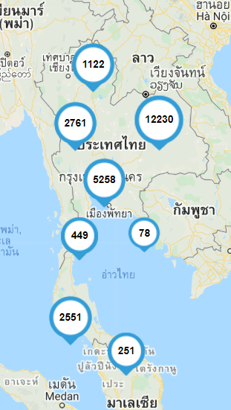
บทเรียน | Tracking by | Ministry of education
Objective | คุณภาพการศึกษาไทยดีขึื้น คนไทยมีคุณธรรม มีภูมิคุัากันต่อการเปลี่ยนแปลง
 | กำลังคนได้รับการผลิตและพัฒนา เพื่อเสริมสร้างศักยภาพการแข่งขันของประเทศ
 | มีองค์ความรู้ เทคโนโลยี นวัตกรรม สนับสนุนการพัฒนาประเทศอย่างยั่งยืน
 | คนไทยได้รับโอกาสในการเรียนรู้อย่างต่อเนื่องตลอดชีวิต
 | ระบบบริหารจัดการการศึกษามีประสิทธิภาพตามหลักธรรมาภิบาล โดยการมีส่วนร่วมจากทุกภาคส่วน

 | การจัดทำบทเรียนสำหรับการเรียนออนไลน์ หรือการเรียนผ่านเทคโนโลยีดิจิทัล
 | 1 สร้างบทเรียนสำหรับนักเรียนตามหลักสูตรพืันฐานกำหนด
 | 2. สร้างตัวอย่างการเรียนรู้ที่หาได้จากในชุมชน
 | 3. สร้างคู่มือสำหรับการใช้ดิจิเทคโนโลยีไม่ว่าจะเป็นออฟไลน์หรือออนไลน์ เนื่องมาจากบ้างพื้นที่ไม่ใช้งานดิจิตอลเทคโนโลยีเพราะว่าใช้งานอยาก
 | 4 สำหรับในพืันที่ ที่ไม่สามารถเข้าถึงไฟฟ้าต้องทำการสร้างบทเรียนเฉพาะสำหรับกลุ่มอาสามคัรที่เข้าไปสอน

 | บทเรียนในปัจจุบัน | https://www.moe.go.th/%E0%B8%A7%E0%B8%B4%E0%B8%AA%E0%B8%B1%E0%B8%A2%E0%B8%97%E0%B8%B1%E0%B8%A8%E0%B8%99%E0%B9%8C%E0%B8%9E%E0%B8%B1%E0%B8%99%E0%B8%98%E0%B8%81%E0%B8%B4%E0%B8%88%E0%B8%A2%E0%B8%B8%E0%B8%97%E0%B8%98%E0%B8%A8/

นักเรียน | นักเรียนมีการเรียนการสอนแบบออนไลน์
 | ครอบครัวไม่มีไฟฟ้าและอินเตอร์เน็ต
 | บ้างพื้นที่มีการจัดตั้ง เน็ตประชารัฐ

